Méthode
 |  | Version d'avril 2016

 | Comment comparer le prix des différentes énergies ?

Bois bûche, plaquettes de bois, pellets, propane, gaz naturel et mazout sont des combustibles traditionnellement mis en balance dans la rénovation d’une chaufferie ou dans la conception d’une nouvelle installation de chauffage. Un argument pouvant faire pencher l’investisseur vers l’une ou l’autre de ces solutions concerne le prix du combustible.
Le bois et ses dérivés sont souvent jugés comme les combustibles dont le prix est le plus stable et le moins cher. Ensuite viennent le gaz et le mazout. Historiquement, le prix du gaz était moins élevé que le mazout mais à l’heure actuelle, le prix du mazout a considérablement baissé et ce combustible devient particulièrement bon marché. Cependant, les prix du gaz naturel et du propane sont plus stables et donc plus faciles à anticiper et par conséquent budgétiser (voir Figure 1).
Ces prix fluctuant en permanence, il est précieux de pouvoir les comparer par vous-mêmes. Attention toutefois de comparer ce qui est comparable, c'est-à-dire de comparer le coût de ces combustibles à contenu énergétique équivalent.
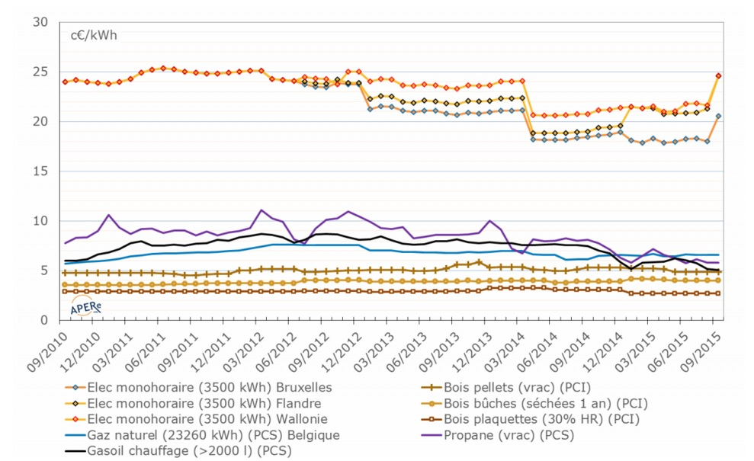

 | Figure 1 : Évolution des prix de l’énergie ces 5 dernières années (Source : APERe)
Le tableau repris dans la feuille 'Données' donne les unités de facturation pour les différentes énergies, et leur contenu énergétique (kWh PCS qui tient compte de l’énergie latente de condensation et le kWh PCI, qui ne comprend que la chaleur sensible (hors condensation)). C’est effectivement sur base du pouvoir calorifique que les différents combustibles peuvent être comparés.
Notons que le pouvoir calorifique des combustibles naturels (gaz naturel et combustibles à base de bois) peut être relativement variable en fonction de la provenance (gaz), de la densité et de l’état de siccité (bois), le tableau ci-avant mentionne des valeurs courantes.
Si l’on veut être précis dans l’analyse et le comparatif du coût réel des combustibles, il faut aussi tenir compte des performances des chaudières et du fait que l’on peut – ou non – valoriser le contenu énergétique de la vapeur d’eau des fumées au sein de la chaudière (chaudière à condensation). Les performances des chaudières s’évaluent sur base de leur rendement saisonnier, qui correspond au rendement de combustion (mesure réalisée par le chauffagiste) dégradé afin de tenir compte des déperditions dans la chaufferie et des pertes à l’arrêt de la chaudière. Ainsi, plus l’installation sera vétuste et surdimensionnée, plus le rendement saisonnier s’écartera du rendement de combustion mesuré par le chauffagiste.
Le tableau de la feuille 'Tableau comparatif' résume les prix courant rencontrés pour le secteur résidentiel au mois de mai 2015 et d’un ordre de grandeur de rendement de chaudières relativement performantes (rendement exprimé sur base du PCI).
Les résultats de ce tableau ne tiennent cependant pas compte des coûts liés à l’entretien des installations ; coût qui peut être sensiblement plus élevé pour les chaudières biomasse que celles aux gaz par exemple. La consommation électrique des auxiliaires n’est également pas considérée (de l’ordre de 10% dans les installations biomasse).

Tableau comparatif
 |  |  |  |  |  |  |  |  |  |  | Version d'avril 2016

Type de combustible | Unité de facturation | Prix courants TVAC par unité de facturation | Prix en c€/kWh PCS | Prix en c€/kWh PCI | Technologie à condensation? | Rendement saisonnier (sur PCI) | Coût en c€ par kWh utile | Facteur de conversion PCS/PCI | Pouvoir calorifique supérieur (kWh PCS) par unité de facturation | Facteur de conversion PCS/PCI | Pouvoir calorifique inférieur (kWh PCI) par unité de facturation
Mazout (livraison > 2000 litres) | litre | 0.45 | 4.2 | 4.5 | non | 92 | 4.9 | 1.07 | 10.63 | 1.07 | 9.93
Gaz naturel | kWh PCS | 0.064 | 6.4 | 7.1 | oui | 102 | 7.0 | 1.11 | 1 | 1.11 | 0.9
Gaz propane (vrac) | litre | 0.43 | 5.9 | 6.5 | oui | 102 | 6.3 | 1.09 | 7.26 | 1.09 | 6.66
Charbon (vrac, cendre 3-4%, calibre 12/22) | tonne | 385 | 4.2 | 4.3 | non | 75 | 5.8 | 1.04 | 9.24 | 1.04 | 8.88
Pellets (vrac, min. 4 tonnes) | kg | 243 | 4.8 | 5.3 | non | 80 | 6.6 | 1.11 | 5.11 | 1.11 | 4.6
Pellet (en sac, min. 1 palette de 975 kg) | kg | 266 | 5.2 | 5.8 | non | 80 | 7.2 | 1.11 | 5.11 | 1.11 | 4.6
Plaquettes de bois (30% HR, camion 30m³) | MAP[1] | 22 | 2.7 | 3.0 | non | 80 | 3.7 | 1.11 | 815 | 1.11 | 734
Bois bûche (refendu 33, séchées sous abri 1 an) | m³ | 79 | 4.2 | 4.7 | non | 75 | 6.3 | 1.11 | 1865 | 1.11 | 1680
Electricité | kWh | 18 |  |  |  | 100 | 18.0
 | [1] MAP = Mètre cube Apparent de Plaquettes, unité de volume d’encombrement (plaquettes + air).

Prix des différentes énergies en c€/kWh utile

